批办评语1
广州冒泡电商有限公司：批办评语
订单款号： | 23SS-JY0347 |  | 批办师： |  | 彭小平 |  | 批办类型：
供应商： | 壹木肆水 |  | 设计师： |  | 静怡 |  | 批办日期： | 2022-12-28
样衣批复意见 FITTING SAMPLE APPROVAL COMMENT
设计 工艺 版型 |  |  |  |  |  | 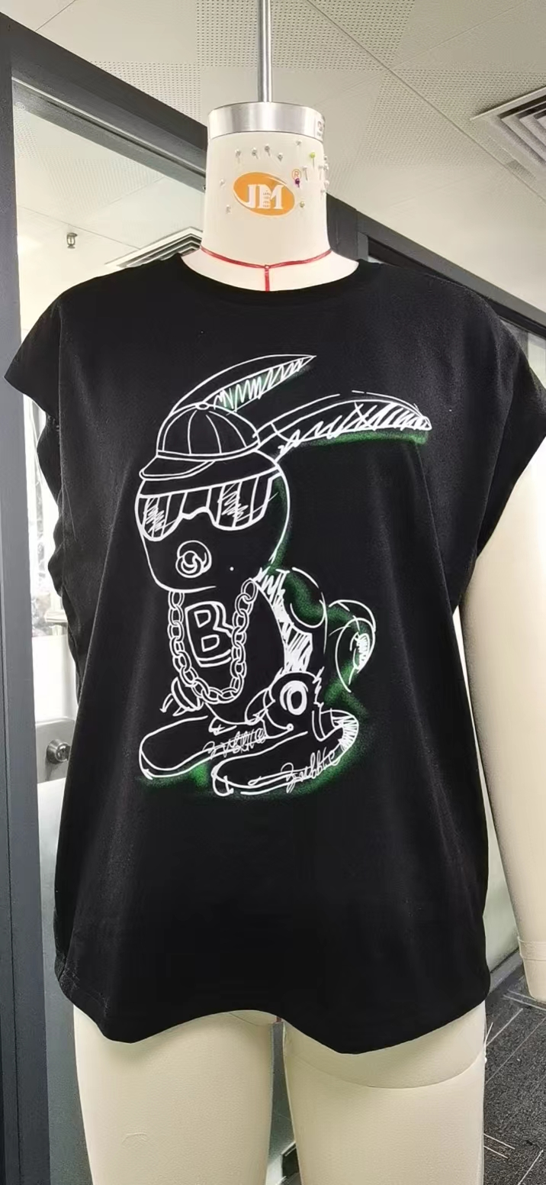 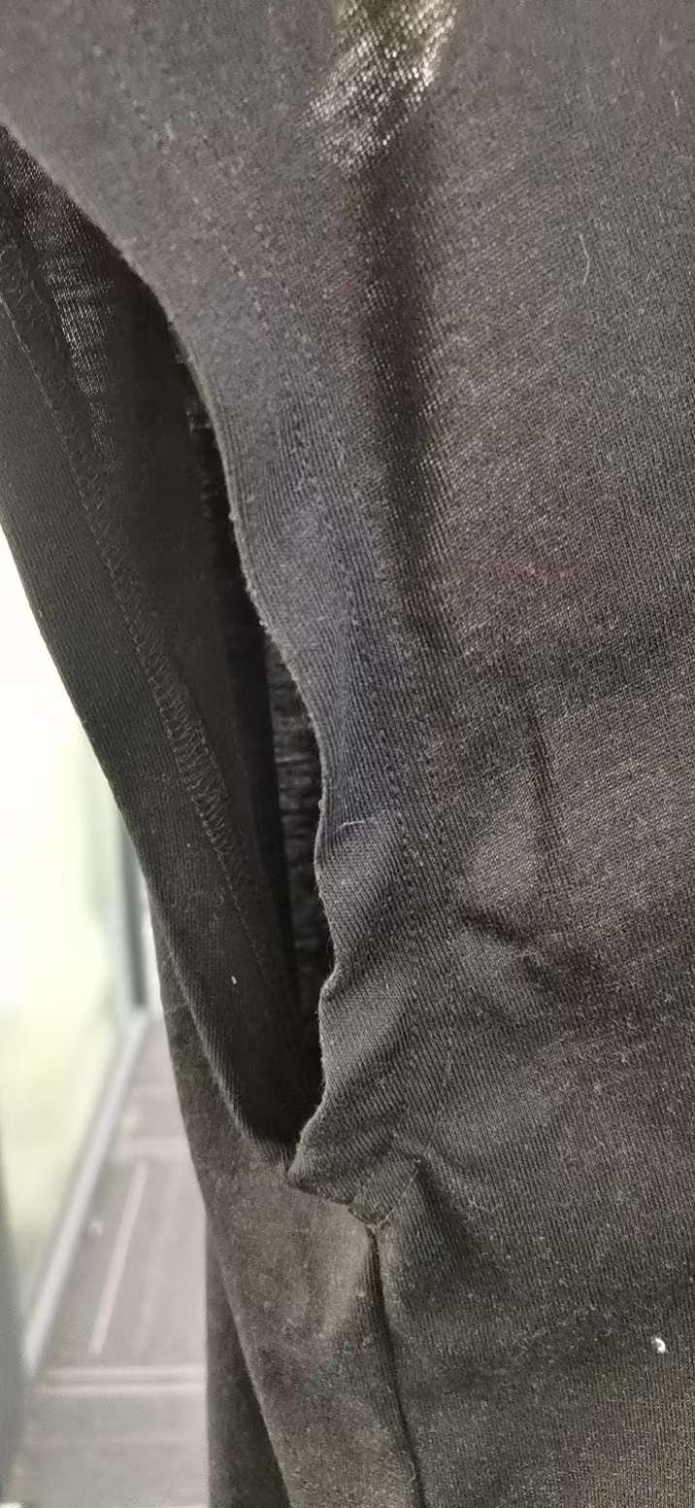

 | 1：后领捆条起拱大货请改善。
 | 2：夹底冚边起扭，请注意，夹冚边高改1.5CM高，夹底侧缝改先冚前后夹圈，后拼侧骨，在夹底平车定位。

 | 3：面料沾毛，请与设计沟通换面料。
 | 4：前幅印花整体左移1CM

部位 度量方法 |  | 基码S 样板尺寸 | 误差 | 要求 尺寸
后中长（领骨度） |  | 61.5 |  | 61.5
肩宽（边至边） |  | 55.5 |  | 55.5
胸围（夹底直度） |  | 109 |  | 109
脚围（直度） |  | 104 |  | 104
夹直（直度） |  | 23 |  | 23
领宽（骨至骨直度） |  | 21 |  | 21
前领深（肩骨垂直至前中领骨 |  | 10 |  | 10
领围（沿骨拉度） |  | 66 |  | 66
领高 |  | 2 |  | 2

本工艺单中未列明工艺标准均以 《 工艺执行项目规范标准》 为准。

结论 Conclusion |  | 改善以上问题，可开大货

